Resumen de Ponderaciones
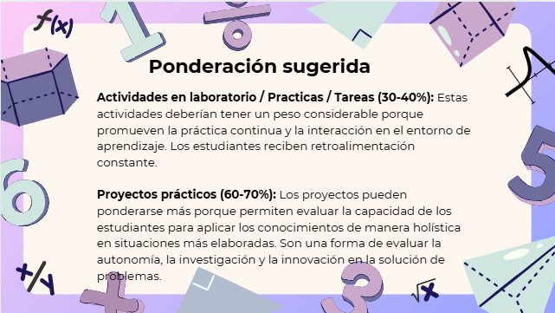
Curso | 796 - Lenguajes Formales y de Programación
Ponderacion
Actividades en Clase | Semana 1 | Semana 2 | Semana 3 | Semana 4 | Semana 5 | Semana 6 | Semana 7 | Semana 8 | Semana 9 | Semana 10 | Semana 11 | Total
 | 0 | 0 | 0 | 2 | 0 | 0 | 2 | 0 | 2 | 0 | 0 | 6
Proyectos |  |  |  |  |  |  |  |  |  |  |  | 65
Practicas |  |  |  |  |  |  |  |  |  |  |  | 15
Tareas |  |  |  |  |  |  |  |  |  |  |  | 4
Examen Final |  |  |  |  |  |  |  |  |  |  |  | 10 | S11
Total |  |  |  |  |  |  |  |  |  |  |  | 100

Tiempo de Auto Aprendizaje

Proyectos |  |  |  |  |  |  |  |  |  |  |  | 1080
Practicas |  |  |  |  |  |  |  |  |  |  |  | 10
Tareas |  |  |  |  |  |  |  |  |  |  |  | 9
Total |  |  |  |  |  |  |  |  |  |  |  | 1099

